关系图
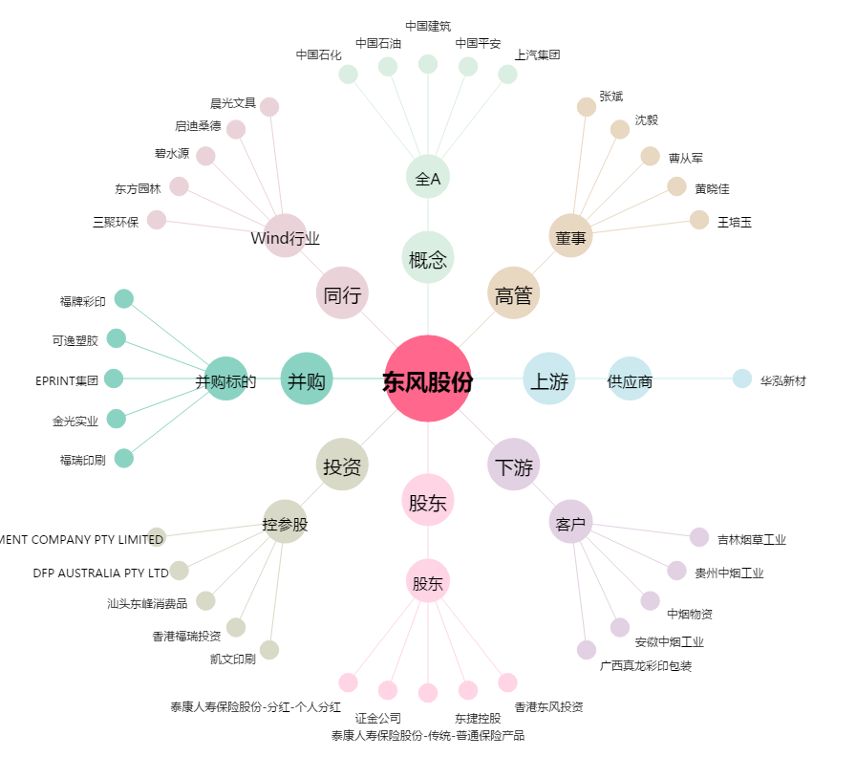
东风股份[601515.SH] - 关系概览图

